左侧导航功能
页面 | 负责人 | 进度 | 截止时间 | 备注
3.1.1建档记录 | 姚银 |  | 5.13
3.2.1首访信息管理 | 姚银 |  | 5.13
3.3.1仪器检测记录 | 姚银 |  | 5.13
3.4.1量表报告记录 | 姚银 |  | 5.13
3.5.1综合报告管理 | 姚银 |  | 5.19
5.1.1印象管理 | 姚银 |  | 5.19
5.2.1药物管理 | 姚银 |  | 5.19
5.3.1治疗方案组合管理 | 姚银 |  | 5.19
5.4.1诊断记录管理 | 姚银 |  | 5.19
7.1.1治疗项目管理 | 姚银 |  | 5.19
7.2.1治疗记录管理 | 姚银 |  | 5.19
7.3.1治疗模板管理 | 姚银 |  | 5.19
7.4.1治疗记录变更管理 | 姚银 |  | 5.19
8.1.1我的患者列表 | 姚银 |  | 5.19
8.2.1用户画像 | 崔鹏飞 | 100 | 5.13
9.1.1全局统计 | 崔鹏飞 | 100 | 5.25
9.2.1流水统计 | 姚银 |  | 5.19 | “导出”使用蓝色
9.3.1开单情况汇总 | 姚银 |  | 5.19 | 特殊的表格
10.1.1医院对应关系管理 | 姚银 |  | 5.19
10.2.1科室对应关系管理 | 姚银 |  | 5.19
10.3.1平台量表管理 | 崔鹏飞 | 100 | 5.25 | 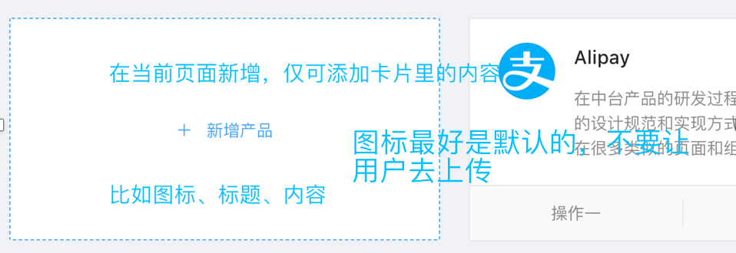 “编辑”，在当前页面弹框，仅可编辑卡片里展示的内容；“删除”，弹框让用户确认是否删除
10.3.2平台量表管理（编辑） | 崔鹏飞 | 50 | 5.25 | 页面内容待讨论
10.4.1医院量表管理 | 崔鹏飞 | 100 | 5.25 | 移除“数据、编辑”； 移除“编辑”对应的整个页面
10.5.1科室量表管理 | 崔鹏飞 | 100 | 5.25
10.5.2量表数据 | 姚银 |  | 5.25
10.6.1首访量表管理 | 姚银 |  | 5.25
11.1.1特殊疾病流程管理 | 姚银 |  | 5.25
11.1.2特殊疾病流程编辑 | 崔鹏飞 | 100 | 5.25 | 若可添加，也要可删
11.2.1疾病管理 | 姚银 |  | 5.25
12.1.1卡列表 | 姚银 |  | 5.25
12.2.1发卡管理 | 姚银 |  | 5.25
12.3.1刷卡管理 | 姚银 |  | 5.25
13.1.1硬件管理 | 姚银 |  | 5.25
13.1.2硬件管理编辑 | 崔鹏飞 | 100 | 5.25 | form
13.1.3硬件管理查看 | 崔鹏飞 | 100 | 5.25 | form
13.2.1硬件种类管理 | 姚银 |  | 5.25
14.1.1组织架构管理 | 姚银 |  | 5.25
14.1.2组织架构管理人员详情 | 崔鹏飞 | 90 | 5.25
14.2.1人员管理 | 姚银 |  | 5.25
14.3.1科室管理 | 姚银 |  | 5.25
14.4.1医院管理 | 姚银 |  | 5.25
14.5.1科室分类 | 姚银 |  | 5.25
14.6.1角色管理 | 姚银 |  | 5.25
14.7.1角色授权 | 崔鹏飞 | 90 | 5.25 | 移除“操作权限”
15.1.1消息记录管理 | 姚银 |  | 5.25
15.2.1消息推送 | 姚银 |  | 5.25
15.3.1操作日志 | 姚银 |  | 5.25
15.4.1系统日志 | 姚银 |  | 5.25

其它
页面 | 备注
不同用户权限下，首页不同 | 不同用户权限下，还有哪些页面不同
面包屑 | 面包屑所在的行，不应放置其它内容
表格 | 移除“序号”
列表 |  类似的页面，统一使用表格来展示，如下图
分步表单 | 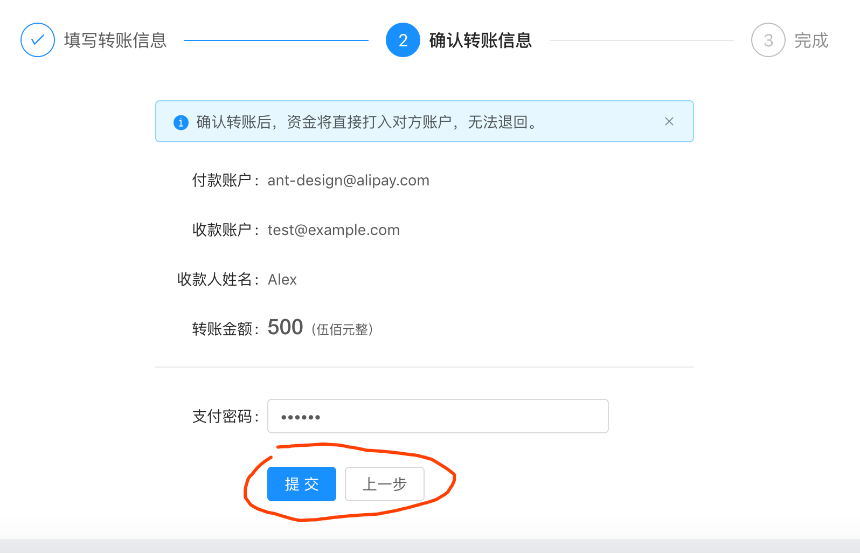
返回 | 移除“返回”，浏览器的回退以及面包屑，都可返回

